상품제안서
넥스원 정사각 디지털 시계 | 상품코드: F24988

 |  |  |  |  |  |  | 02-412-0044 | www.easy1.co.kr
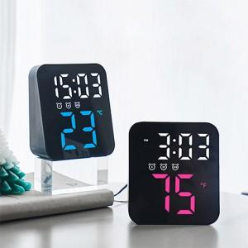 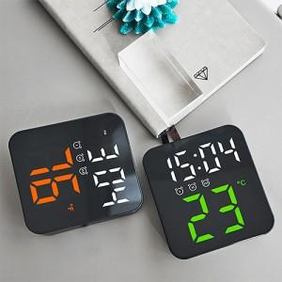 

【상세/제작정보】

【인쇄/포장옵션】 | 실크, 레이저 / 포장지포장

【공급단가】 | 수량 | 100~ | 300~ | 500~ | 1,000~ | 3,000~
*VAT별도 | 블루 | 14,950원 | 14,720원 | 14,370원 | 13,800원 | 13,220원
 | 그린 | 14,950원 | 14,720원 | 14,370원 | 13,800원 | 13,220원
 | 오렌지 | 14,950원 | 14,720원 | 14,370원 | 13,800원 | 13,220원
 | 핫핑크 | 14,950원 | 14,720원 | 14,370원 | 13,800원 | 13,220원

【상품 URL】 | http://www.easy1.co.kr/src/goods_detail.php?gdno=24988

